Salesforce連携チェックリスト
Salesforce連携チェックリスト~ferret OneのフォームからSalesforceへ自動連携する方法~ ▶️ 動画：各種ツールとの連携方法

 | 項目／チェックリスト |  | 参考／ヘルプページ
STEP0：Salesforceのデータ構造について理解しましょう
 | ■ | Salesforceには「標準オブジェクト」といわれるデータが存在しており、まだ商談に至っていない見込み顧客状態の場合は「リード」というオブジェクトに連携されることが一般的です。 ここから商談を獲得した後に「取引先」→「取引先責任者」→「商談」というオブジェクトに連携されます。 | ■図解：Salesforce連携チェックリスト_参考資料（対象P1~2）
 | ■ | Salesforceを標準で利用する場合は「リード」というオブジェクトとferret Oneと連携することを推奨します。 企業によってはカスタムオブジェクトを作っており、こちらに連携した後に最適なオブジェクトに変換して連携する場合もありますが、まだそういった設定をしていない場合は「リード」に連携しましょう。 | 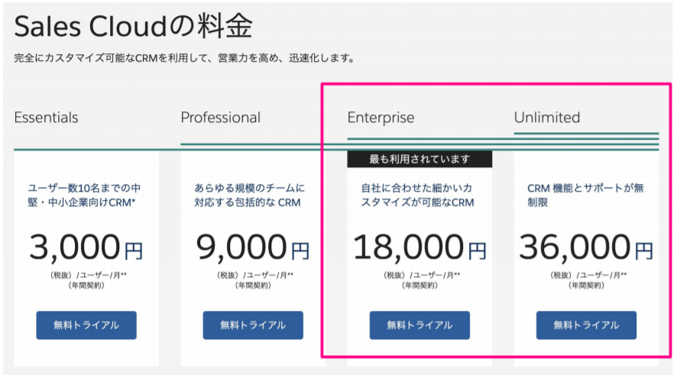 ※ヘルプページ：Salesforce（セールスフォース）の連携方法 注意点①：連携できるのは一部のプランのみ（2020/03現在） ● SalesforceのLightning Enterprise Edition以上を契約している場合、利用することができます。 ● Lightning Professional EditionではAPIをオプション購入していただかないと利用することができません。 注意点②：複数のferret Oneアカウントを単一SFに連携する場合 ● 接続アプリケーションは連携する アカウントごとにSalesforceで新規作成する必要があります ● 同じ接続アプリケーションを使用し、 ferret Oneの複数アカウントで連携しようとすると、コンシューマーの鍵、コンシューマーの秘密がまったく同じになりエラーが発生します
STEP1：事前にSalesforceとAPI連携をしましょう
 |  | ferret One管理画面 > 設定 > 外部サービス設定からSalesforceを選択し「利用する」にチェックを入れましょう。 ここで、「コールバックURL」をコピーしておきましょう。 | ヘルプページ：Salesforce（セールスフォース）の連携方法 └設定方法 > Salesforce側での初期設定をする
 |  | Salesforce側での初期設定をします。Salesforceにログインし、「設定」をクリックしましょう。
 |  | Salesforce管理画面内で アプリケーション > アプリケーションマネージャをクリックし、右上の「新規接続アプリケーション」をクリックしましょう。
 |  | 「接続アプリケーション名」、「API参照名」、「取引先責任者 メール」項目を任意で入力しましょう。 | 入力例： ・接続アプリケーション名：ferretOne_test_app ・API参照名：ferretOne_test_app ・取引先責任者 メール：メールアドレス
 |  | 「OAuth 設定の有効化」にチェックを入れましょう
 |  | 「コールバックURL」の記入欄があるので、ferret Oneの管理画面 > 設定 > 外部サービス設定 > SalesforceからコールバックURLをコピーして、Salesforceに貼り付けましょう。
 |  | 選択したOAuth範囲に「APIを使用してユーザデータを管理（api）」＋「いつでも要求を実行」を追加し、保存ボタンを押しましょう。
 |  | 「サポートされる認証フローにProof Key for Code Exchage （PKCE）拡張を要求」のチェックを外しましょう。 | ※「OAuth 設定の有効化」にチェックを入れると、こちらにもチェックが入ります。
 |  | 「接続アプリケーションを使用する前に、サーバ上で変更が有効になるまで 2 ～ 10 分お待ちください。」と表示されますので、問題なければ「次へ」をクリックしましょう。
 |  | アプリケーションを管理する > 接続アプリケーションをクリックし、自分が作成した接続アプリケーション名をクリックしましょう。
 |  | 「ポリシーを編集」ボタンをクリックし、接続アプリケーションの編集に遷移します。ここでは更新トークンポリシーを長めに設定しましょう。 | ※この操作で、SalesforceのOAuth認証の時間を伸ばします。認証が切れるとferret OneからSalesforceにデータが取得できなくなるためです。 ※更新トークンポリシーは貴社のセキュリティを考慮して決めて下さい。 ※トークンの期限が切れた場合、Salesforceとの連携ができなくなります。
 |  | Salesforce内の「設定」をクリックし、アプリケーション > アプリケーションマネージャ にある作成したアプリケーション名右側の「▼」をクリックし、「参照」しましょう。 | ヘルプページ：Salesforce（セールスフォース）の連携方法 └設定方法 > ferret Oneの外部サービス設定に入力
 |  | Salesforce画面の接続アプリケーション詳細に表示される「▼API」内の「コンシューマ鍵」と「コンシューマの秘密」をコピーし、ferret Oneの管理画面 > 設定 > 外部サービス設定 > Salesforceの「コンシューマ鍵」と「コンシューマの秘密」に値を貼り付けましょう。
 |  | インスタンスURLを確認し、ferret Oneに入力します。Salesforceログイン後、右上の「設定」をクリックし、設定 > 会社の設定 > 私のドメイン をクリックし、「貴社のドメイン名」をコピーして、ferret One側に貼り付けましょう。 | ※インスタンスURLは「https://貴社のドメイン名」としてください。
 |  | ferret One画面内の「連携する」をクリックすると、Salesforceのログイン画面 → ferret One管理画面に切り替わります。ferret One連携画面下部の「Salesfoceとの連携状況」が「連携中」になっていることを確認しましょう。 | ※接続失敗している場合は白い画面でエラーメッセージが表示されます
STEP2：ferret Oneフォームとの連携をしましょう
 |  | ferret Oneのサイト > 入力フォーム一覧から対象フォームの編集（もしくは新規作成）画面に入りましょう。 | ヘルプページ：サイト／入力フォーム 入力フォーム一覧
 |  | ferret Oneフォーム編集画面のオプション設定タブ > 外部サービスで「Salesforceと連携」を選択すると下にプルダウンが出てくるので、オブジェクトを選択した後に「オブジェクトのフィールドを更新」を押しましょう。 | ヘルプページ：サイト／入力フォーム 入力フォーム一覧 編集（オプション設定）
 |  | ferret Oneフォーム編集画面の「レコードタイプ」を選択し、「フォームCV日時通知先」には実際のフォームCV日時を登録するSalesforce側の項目を選択し、保存しましょう。 | 設定例： ・オブジェクト：リード ・レコードタイプ：ferret One ※オブジェクトで「リード」を選択した場合のみレコードタイプを設定できます。 ・フォームCV日時通知先：問い合わせCV日時
 |  | 保存すると下部の項目設定にSalesforceフィールド名の列が表示されていることを確認しましょう。
 |  | ferret Oneフォーム編集画面からm各項目にSalesforceのどの項目を連携させるのかを設定しましょう。 ferret Oneフォーム項目の右横にあるペンマークから項目の編集画面を開き、「外部サービス連携 Salesforceと連携中」の下のプルダウンから該当フォームに当てはまるSalesforceの項目名を選択しましょう。 | ※ferret Oneフォームの形式とSalesforceのフィールド項目は必ずデータ型が合う様に設定する必要があります。データ型が合わない場合、レコード自体が無効になりCV情報がSalesforceへ引き継がれなくなります。 ヘルプページ：Salesforceの連携方法（フォームデータ転送） └注意点①：1つのフォームは1つのオブジェクトにのみ連携可能 └注意点②：データ型に注意 └注意点③：標準住所に注意 ■連携失敗例 ・ferret Oneフォームのデータ型が「テキスト」なのにSFの項目が「数値のみ」になっていると連携されません ・姓名の取得について、Salesforceフィールドと合わせてferret Oneフォーム項目でも「姓・名」を利用しないと連携されません ・Salesforceでは存在しない項目がferret Oneフォーム側で必須項目になっているという不一致があると連携されません
STEP3：テストCVしましょう
 |  | ferret Oneで編集（もしくは新規作成）したフォームを実際にページに設定してテストCVをしてみましょう。 | ヘルプページ：サイトにフォームを設定する方法
 |  | ferret Oneのリード > お問い合わせから入力項目を確認しましょう。
 |  | Salesforceの「リード」画面でも、実際にテストCVしたデータが連携されているかを確認しましょう。 | 連携に失敗した場合、その理由を含む通知メールが自動的に送信されます。 ※お客様側の設定は必要ありません。リリース後、自動で通知メールがオーナーアドレスおよび管理者アドレスに送信されます。 ※設定の覚えのないメールの場合、該当フォームの編集画面からSalesforceとの連携解除をお願いいたします。 ヘルプページ：フォーム連携時のエラーについて
STEP4：Salesforceで取引の作成をしましょう
 |  | Salesforce側に、ferret Oneのフォームを通過したリードが連携されていることが確認できたら、Salesforceでリード詳細画面の右上「取引の開始」をクリックし、商談を作成しましょう。 | Salesforce側の操作で不明な点がございましたら、お客様ご自身でSalesforceのサポートセンターへ直接お問い合わせいただくようお願いいたします。 （ferret One側のテクニカルサポートにご相談いただいても、ご回答できない可能性がございます。）
 |  | Salesforceの「取引先」「取引先責任者」「商談」を確認し、右下に表示される「取引の開始」をクリックしましょう。
 |  | Salesforceで商談が作成されたことを確認し、商談画面に移行しましょう。
 |  | Salesforceの商談画面でフェーズの確認・更新をしてみましょう。 | ※「完了予定日」を設定すると、いつの時点で商談がクローズするのかを管理することができます。
STEP5：Salesforceでレポート・ダッシュボードをみてみましょう
 |  | Salesforceでは標準で用意されているレポートはありませんが、自由に作成することができるので、上部メニューバーの「レポート」から、「新規レポート」をクリックし作成してみましょう。 | ※「レポートを作成」の画面から商談 > 商談 > レポートを開始をクリックすると、商談情報からのレポート作成することができます。
 |  | Salesforce上部メニューバーの「ダッシュボード」から、「新規ダッシュボード」をクリックし、作成したレポートを元にダッシュボードを作成することも可能です。

